②定期利用団体登録一覧表
②-1

令和6 |  | 年度

 |  |  |  |  |  |  |  | 学校番号 | #N/A |  |  | 学校名 | 松戸市立 |  | 学校

No. | 申請許可日 | 団体名 | 種目 | 利用施設 | 代表者氏名 | 代）フリガナ | 代）メールアドレス | 代）電話番号 | 代）郵便番号 | 代）住所 | 事務担当者氏名 | 事）フリガナ | 事）メールアドレス | 事）電話番号 | 事）郵便番号 | 事）住所 | 市民問合せ 連絡先伝えることの可否
 |  |  |  |  |  |  |  |  |  |  |  |  |  |  |  |  | メールアドレス | 電話番号
例 | 2023-03-31 | TEAM | バスケ | 体育館 | 冨永 陽子 | トミナガ ヨウコ | tatoramon1@gmail.com | 9069579493 | 2718588 | 松戸市根本356番地 | 岡田 浩平 | オカダ コウヘイ | mcsports@city.matsudo.chiba.jp | 477030601 | 2718588 | 松戸市根本356番地 京葉ガス6階 | ○ | ×
1
2
3
4
5
6
7
8
9
10
11
12
13
14
15

団体 例
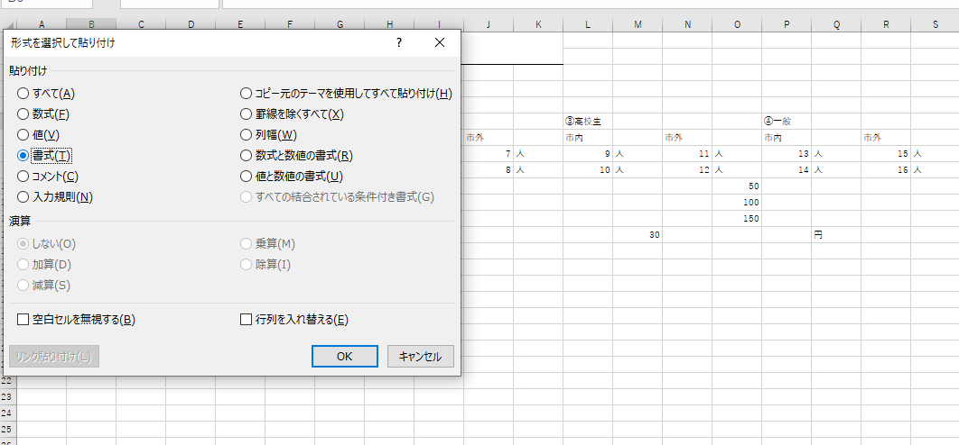
団体名 |  | 例
運営委員会事務担当者の皆様
左記（1）～（7）の順序に沿って⑥シート2のコピーをお願いいたします。
完了後、最後に④と間違いがないか確認をお願いいたします。
※2回コピー作業がございます。よろしくお願いいたします。
お手数をおかけして申し訳ございませんが、よろしくお願いいたします。

 | （1）シート名と、団体名に団体名を記入
 | （2）⑥の「シート2」をコピー

 | （3）シート内のセルを1つ選択し、右クリック
 | （4）「値」のコピーをする
 | ※「貼り付けのオプション」から選択

 | （5）続けて、⑥の「シート2」がコピーされているまま、右クリック
 | ※この時、コピーがうまくされていなかった場合は、再度コピーを行なう
 | （6）「形式を選択して貼付け」を左クリック
 | （7）「書式」を選択し、完了

